ETF_Palladium
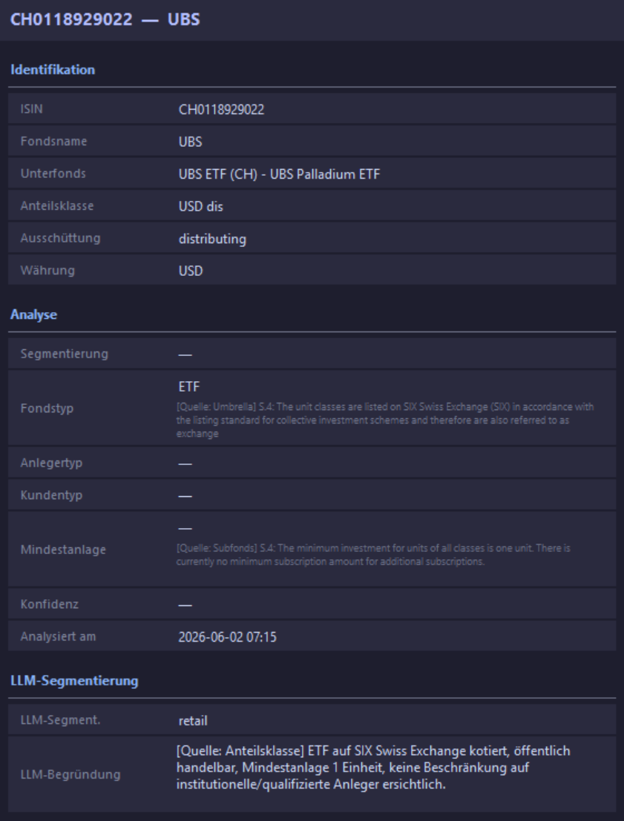
ETF sind immer Retail

ETF_SMI
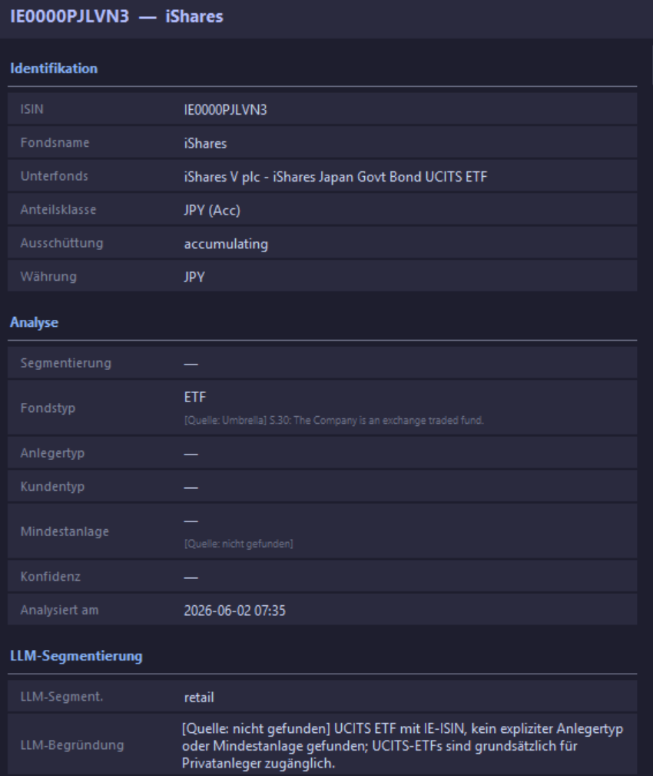
ETF sind immer Retail

